Intro
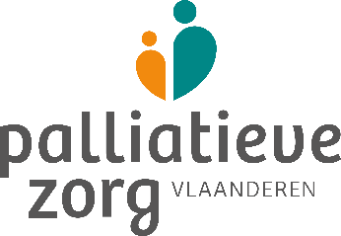




Scan vroegtijdige zorgplanning, palliatieve zorg en levenseindezorg in de woonzorgcentra in Vlaanderen

 | We presenteren hierbij de aanbevelingen uit het nieuwe referentiekader vroegtijdige zorgplanning, palliatieve zorg en levenseindezorg in een scan die dient ter zelfevaluatie van de werking van het woonzorgcentrum. De zaken aangeduid met een sterretje (*) zijn bepaald volgens het decreet -bijlage 11- en dus wettelijk verplicht vanaf 1 januari 2023. De andere zaken zijn aanbevelingen voor goede kwaliteit van palliatieve zorg afgeleid uit het referentiekader vroegtijdige zorgplanning, palliatieve zorg en levenseindezorg. We volgen de structuur en thema’s van het referentiekader. De uitgangspunten worden telkens vooraf gepresenteerd. Op basis van de samenvatting van deze zelfevaluatie kan het WZC zelf beslissen aan welke doelstelling(en) inzake vroegtijdige zorgplanning, palliatieve zorg en levenseindezorg er de komende periode zal gewerkt worden. Wij raden aan om de scan jaarlijks in te vullen. Door deze zelfevaluatie wordt duidelijk of de geformuleerde doelstellingen bereikt werden en kunnen nieuwe prioriteiten voor de toekomst worden vastgelegd.

 | Deze scan werd ontwikkeld door de werkgroepen Woonzorgcentra, Palliatieve Zorg & Geriatrie van Palliatieve Zorg Vlaanderen, in samenwerking met Zorgnet Icuro, Vlozo en VVSG.

Handleiding
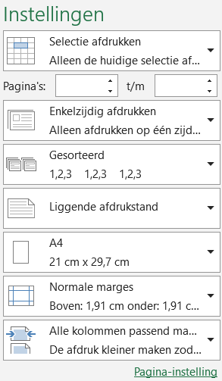
Handleiding

Voor het correct interpreteren van de in de scan gebruikte termen en begrippen raden we aan om eerst het ‘Referentiekader kwaliteit van zorg inzake vroegtijdige zorgplanning, palliatieve zorg en levenseindezorg in het woonzorgcentrum’ door te nemen. Vooral hoofdstuk 2 ‘Het begrippenkader’ is hier van belang. Dit document en andere verwijzende links in deze scan kunnen gedownload worden op de website van Palliatieve Zorg Vlaanderen. Wij willen deze scan graag up-to-date houden. Graag feedback of suggesties ter aanpassing van de scan sturen naar info@palliatievezorgvlaanderen.be

Hoe met de scan werken?

 | De scan is een zelfevaluatie-instrument gebaseerd op het ‘Referentiekader’.
 | We raden aan om de scan te laten invullen door meerdere zorgverleners die een rechtstreekse link hebben met palliatieve zorg in het WZC: minstens iemand van het palliatieve team (bij voorkeur een referentie verpleegkundige), samen met de coördinerend en raadgevend arts, de zorgmanager of hoofdverpleegkundige en iemand van de directie. Ook de kwaliteitscoördinator kan betrokken worden. U kan de namen van deze personen en de datum van invullen voor uzelf noteren in het tabblad ‘Samenvatting’.

 | Wij raden aan om de scan jaarlijks in te vullen. U kan het moment van invullen zelf kiezen op basis van uw planning en de beschikbaarheid of bereidheid van de betrokken personen.

 | Wij raden ten sterkste aan om over de vakjes ‘Persoonlijke werkpunten’ in team na te denken en zorgvuldig te formuleren welke werkpunten prioritair zijn binnen het WZC. Deze punten worden overgenomen in de ‘Samenvatting’, samen met de score van de zelfevaluatie.

 | In het tabblad ‘Prioriteiten’ komen dan uw prioritaire items aan bod na het invullen van de volledige scan. Best kan u eerst hele hele document met alle items doorlopen alvorens prioriteiten toe te kennen. In het betreffende tabblad vind u indien nodig tips om uw prioriteiten te bepalen.

 | In het WZC wonen en leven ouderen met een grote zorgbehoefte. Tijdens het doorlopen van de scan moet rekening gehouden worden met de rechten en zorgnoden van alle bewoners (dementie, frailty, psychische kwetsbaarheid, orgaanfalen, …).

Functionaliteit van de Excel

BELANGRIJK: Om een volledige weergave van de teksten te garanderen raden wij aan om de weergave-instellingen (onderaan rechts) minimum op 100% in te stellen.

 | Tabbladen ‘missie en visie’, middelen, kennis en expertise’, ‘procesindicatoren’, ‘resultaatsindicatoren’, ‘de behandelend arts’
 | De scan is ingedeeld in hoofdstukken die terug te vinden zijn in de verschillende blauw-groene tabbladen. Elk hoofdstuk is gebaseerd op het hierboven vermelde ‘Referentiekader’ en start met de daarin geformuleerde uitgangspunten. Bij elk item wordt een zelfevaluatie uitgevoerd. Daar zijn 3 mogelijkheden: o In orde, kleurt groen o In ontwikkeling, kleurt oranje (kleurt rood indien het een wettelijke vereiste is) o Niet in orde, kleurt rood

 | De sterretjes (*) die te zien zijn in de scan wijzen steeds op een wettelijke verplichting zoals beschreven in het decreet -bijlage 11.
 | Achter het symbool , zit een voorbeeld, een aanbeveling of een verduidelijking.

 | Rechts van deze zelfevaluatie kan er per item een niveau van prioriteit in doelstellingen aangegeven worden. Daar zijn 4 mogelijkheden:
 | NVT | o NVT, indien item 'in orde' is, deze staat standaard aangegeven o Korte termijn, binnen nu en meestal maximaal 3 maanden kan het doel worden bereikt o Middellange termijn, er moet voor zo’n doel vaak nog veel gebeuren maar wat je nastreeft en wanneer het bereikt kan worden is te overzien o Lange termijn, dit geeft vaak een ideaal aan, iets wat op dit moment nog onbereikbaar is
 | 1 Korte termijn
 | 2 Middellange termijn
 | 3 Lange termijn

 | De mogelijkheid bestaat ook om vrije tekstvelden in te vullen. Daarin kunnen opmerkingen, waarnemingen, commentaren genoteerd worden. In Excel werkt de "Enter" toets niet zoals in Word. Hiervoor dien je de combinatie "Alt" + "Enter" samen in te drukken om naar de volgende regel te gaan. Let op: enkel de persoonlijke werkpunten worden mee overgenomen in het tabblad "Samenvatting".

 | Tabblad ‘samenvatting’
 | In dit tabblad wordt per thema uit het referentiekader een samenvatting gemaakt op basis van uw score uit de zelfevalautie en de persoonlijke werkpunten die u noteerde.

 | Tabblad ‘prioriteiten’
 | De samenvatting van deze doelstellingen is te vinden in tabblad 'Prioriteiten'. Om deze gegevens in te laden dient u eerst het bestand op te slaan. Vervolgens gaat u in het lint bovenaan naar 'Gegevens' en klikt u op 'Alles vernieuwen'. U zal merken dat er nu per thema de doelstellingen zichtbaar zijn.

 | 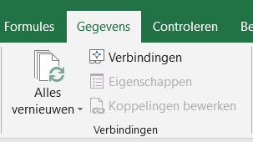
 | Tabblad ‘verplicht’
 | In tabblad 'Verplicht' is er per thema een herhaling voorzien van enkel de wettelijk verplichte items met de door u aangegeven zelfevaluatie.

 | Tabbladen afdrukken in Excel
 | Deze handleiding kan als printbare PDF gevonden worden op de website van Palliatieve Zorg Vlaanderen. Om het tabbled 'Samenvatting' en 'Verplicht' af te drukken zet u de printerinstelling als volgt; (indien het voor u niet goed leesbaar is kan u de afdrukstand aanpassen naar 'Liggende afdrukstand')
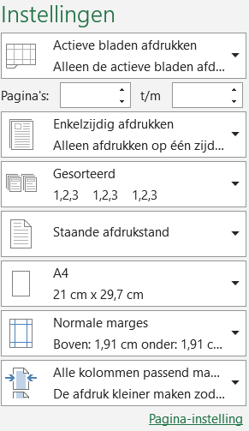

 | Om het tabblad 'Prioriteiten' af te drukken selecteert u eerst de tabel en stelt u volgende printerinstellingen in:

Auteurs


Scan vroegtijdige zorgplanning, palliatieve zorg en levenseindezorg in de woonzorgcentra in Vlaanderen

 | Auteurs: Gerda Okerman, Patrick Vyncke en Kathleen Leemans, in samenwerking met de werkgroepen Woonzorgcentra, Palliatieve Zorg & Geriatrie van Palliatieve Zorg Vlaanderen, Zorgnet Icuro, Vlozo en VVSG: Jo Lisaerde, Kurt Stabel, Maartje Wils, Nancy Schuddings, Wouter Ruyseveldt, Bart Vanoeteren, Adrien Roberti, Martin Seeuws, Inneke Wellens, Hanne Neyts, Aude Defurne, Christine De Cafmeyer

 | Nagelezen door: Expertisecentrum Dementie Vlaanderen

 | Vormgeving: Sara Brion

